Hoja1
Item | Elemento | Cantidad (Unidad/Kit) | Imagen | Proveedores | Vr Unid (COP) | Valor Total (COP) | Cotizacion
1 | 350 rpm - 8kg.cm. encoder 64 CPR | 1 | 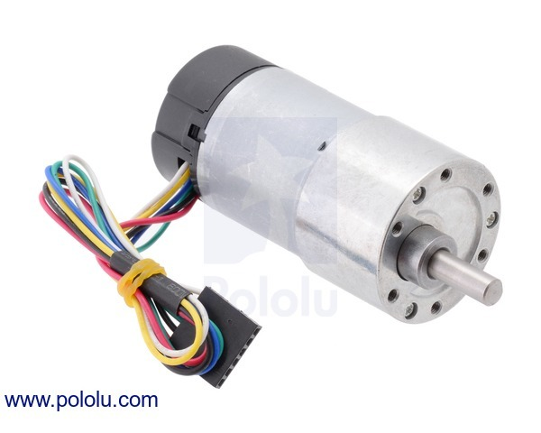 | Didactica Electrónicas I+D Ltda. Nit. 900.034.424 | $120,700.00 | $120,700.00 | http://www.didacticaselectronicas.com/index.php/elementos-electromecanicos/motor-con-reductor-30-1-y-encoder-64-cpr-pol-2823-detail
6 | Shield Celular SIM800C, GSM, GPRS, Raspberry Pi | 1 | 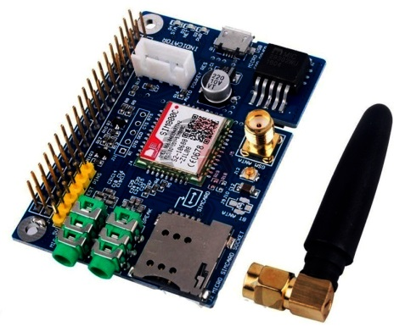 | Didactica Electrónicas I+D Ltda. Nit. 900.034.423 | $ 82,400.00 | $ 82,400.00 | https://didacticaselectronicas.com/index.php/sistemas-de-desarrollo/shield-celular-sim800c,-gsm,-gprs,-raspberry-pi-modulo-celular-sim800c-rasp-dev1-raspberry-gsm-shield-gsm-detail
5 | Módulo sensor de luz con encapsulado plástico | 1 | 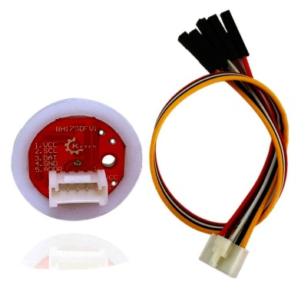 | Didactica Electrónicas I+D Ltda. Nit. 900.034.424 | $ 19,400.00 | $ 19,400.00 | https://didacticaselectronicas.com/index.php/sensores/modulo-sensor-de-luz-con-encapsulado-pl%C3%A1stico-bh1750,-gy-302-detail
2 | Cable USB A a microUSBC: Cable USB tipo A macho a mini USB macho | 5 | 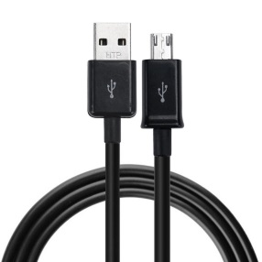 | Didactica Electrónicas I+D Ltda. Nit. 900.034.425 | $3,000.00 | $ 15,000.00 | https://didacticaselectronicas.com/index.php/cables/cable-micro-usb-1187-detail
3 | Sensor de Presión Atmosférica BMP280 | 1 | 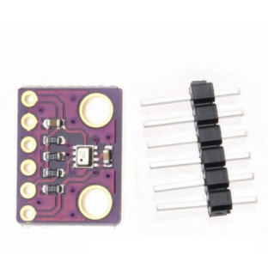 | TDRobotica Colombia SAS Nit. 900496600-2 SIGMA electrónica Ltda Nit.830.011.990-5 Suconel Suministros y Controles Electrónicos S.A. NIT: 890.943.055-0 Didactica Electrónicas I+D Ltda. Nit. 900.034.424 | $ 12,000.00 | $ 12,000.00 | http://tdrobotica.co/sensor-de-presion-atmosferica-bmp280/786.html?search_query=sensor+de+presion&results=23
4 | Sensor de Temperatura y Humedad DHT22 | 1 | 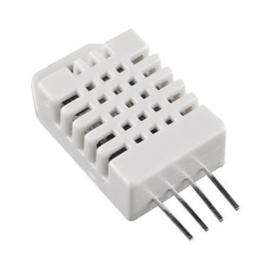 | TDRobotica Colombia SAS Nit. 900496600-2 SIGMA electrónica Ltda Nit.830.011.990-5 Suconel Suministros y Controles Electrónicos S.A. NIT: 890.943.055-0 Didactica Electrónicas I+D Ltda. Nit. 900.034.424 | $ 14,000.00 | $ 14,000.00 | http://tdrobotica.co/sensor-de-temperatura-y-humedad-dht22/655.html?search_query=sensor+de+presion&results=23
6 | Sensor de Temperatura y Humedad DHT23 | 1 | 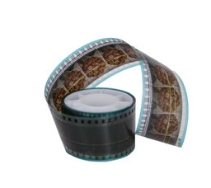 |  | $ 14,289.00 | $ 14,289.00 | https://www.amazon.com/Developed-Film-Strip-10-feet/dp/B006WPAAHA/ref=pd_sbs_201_3?_encoding=UTF8&pd_rd_i=B006WPAAHA&pd_rd_r=9ffc46ab-6f4f-11e8-8490-8f50b5c91b8a&pd_rd_w=6J9kp&pd_rd_wg=5cdiO&pf_rd_i=desktop-dp-sims&pf_rd_m=ATVPDKIKX0DER&pf_rd_p=5825442648805390339&pf_rd_r=7AX7DMG614DVSEAXXC9K&pf_rd_s=desktop-dp-sims&pf_rd_t=40701&psc=1&refRID=7AX7DMG614DVSEAXXC9K

Hoja2
